2022 10 25 TOYO要望メニュー案
 | 基準 線・円 作成 |  | 文字列準備 |  | 円弧配置 |  |  | コード表作成 | 保存管理 |  |  | その他機能 |  | 刻印文字登録・呼出 | 編集文字登録・呼出
円弧配列 | 10/25 TOYO更新 円弧配列 メニュー案
Arc Arrangement

Reference Line
Fixed form character
Baseline
②
Arc placement
Target "CH"
Code table
Title
④
Group
Base editing "CH"
Frame drawing
⑧
Editing "CH"
First character
Radial direction
Delete
Add editing "CH"
Additional character
Delete
Template
Template 1
Brand Balloon
DIA direction
Drawing "resist"
NEW
Relative position
Primitive "CH" "regist"
⑨
Before adding character
Reference Circle
Template 2
Template 3
Ⓑ
Create
⑤
Auto Dimensions
Move
Plate
Ⓐ
Placement "modi"
Target "CH"
Ⓒ
Revision number
Primitive "CH" "search"
Replacement
Delete
Editing "CH" "search"
Plate fixed
Plate PIC
Radial direction
modyfy
Brand Balloon
⑥
Editing "CH" "resist"
Delete
①
Placement PIC
DIA direction
The entire width
Modify
Move
Auto Dimensions
Editing "CH" "search"
⑩
③
Move
Delete
⑦
25.Oct.2022
TOYO追加要望
(Editing "CH" 4項目)
・Move
・Replacement
・Delete
・The entire width

Reference drawing
Lettering preparation
Arangement
Table drawing
Conservation management

 | （2022/10/18 SCメニュー案）

 |  | は提案させて頂く箇所を示します。

 | ① | 配置する「編集文字」の呼出を行います。（編集文字の編集は、「編集文字登録」グループ[右端のグループ]で行います。）
 |  | 本項以外のコマンドはあくまで編集文字を登録するための機能と捉えているため、⑧と分割しています。→関連質疑：No.72
 | ② | 「編集文字」の配置基準線を設定します。
 | ③ | 「文字列の準備」として配置する「編集文字」に対し、替え駒の配置・サイズ変更・移動を行います。
 | ④ | AT-B図面の「Title」情報はAutoCADのカスタムプロパティに設定する予定ですのでメニュー対象外としたいと考えております。⇒Auto CADデフォルト機能へのショートカット追加
 | ⑤ | 「編集文字」のグループ化を行う為の、基準文字・追加文字・グループ化の相対距離を設定します。
 | ⑥ | グループ化する「編集文字」の風船番号の設定を行います。
 | ⑦ | グループ化後、図と重複する寸法がないように寸法線を引き直します。（現在は、手作業で修正している。）
 | ⑧ | 「刻印文字」の文字枠の設定を行います。
 | ⑨ | 「編集文字」の登録を配置し、ご提示の「One character」から「Additional character」(追加文字指定)と「Before adding character」(追加直前文字指定)に変更しております。
 |  | 「One character」を変更しているのは、「Additional character」と「Before adding character」が元々当該メニューのサブメニューの為です。→関連質疑：No.73
 | ⑩ | 「編集文字」の検索を行います。（グループ和名に合わせております。）

 |  | は、他に10/14時点で追加した箇所を示します。

 | Ⓐ | 替え駒を呼出（作成）します。
 | Ⓑ | 編集文字を円弧上に配置します。
 | Ⓒ | 円弧上に配置された文字の指定・径方向位置・主方向位置を変更します。

 | 以下は、10/17 TOYO様ご提示のメニューです。

 | 基準 線・円 作成 |  | 文字列準備 | 円弧配置 |  | コード表作成 | 保存管理 |  |  | その他機能 | 刻印文字登録・呼出 |  | 編集文字登録・呼出
円弧配列
Arc Arrangement

Reference Line
Fixed form character
Arc placement
Target "CH"
Code table
Delete
Title
Group
Primitive "CH" "resist"
Editing "CH" "resist"
Template
Template 1
Radial direction
Delete
Reference Circle
Template 2
DIA direction
Drawing "resist"
NEW
Primitive "CH" "search"
Template 3
Create
Delete
Revision number
Plate
Placement "modi"
Target "CH"
Radial direction
modyfy
Editing "CH"
First character
DIA direction
One character
Move
Brand Balloon
Auto Dimensions
Plate fixed
Delete
Character "resist"

Reference drawing
Lettering preparation
Arrangement
Table drawing
Conservation management

221025_TOYO 現行C表_操作性改善要望
25.Oct.2022_TOYO 現行C表_操作性改善要望
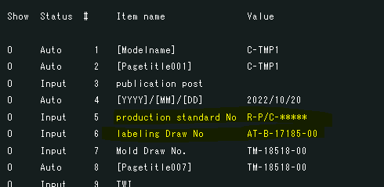
 | Frame data
 | ・ | AT-B No.は最初に図面読み込みの際に入力するので、同じ番号が入るようにしてほしい。
 |  | 修正時は手修正できるように。
 | ・ | R-P/C No自動採番できないか？（但し、試作時は不要）
 |  | レイアウトのCP、LORの様なイメージ
 | ・ | サイズ入力の際に、スペースが入れれないのでインチまで入れて確定し、修正でLI＆SSを入れるのが手間なので、
 |  | 1度で終わるようにスペースに対応してほしい。

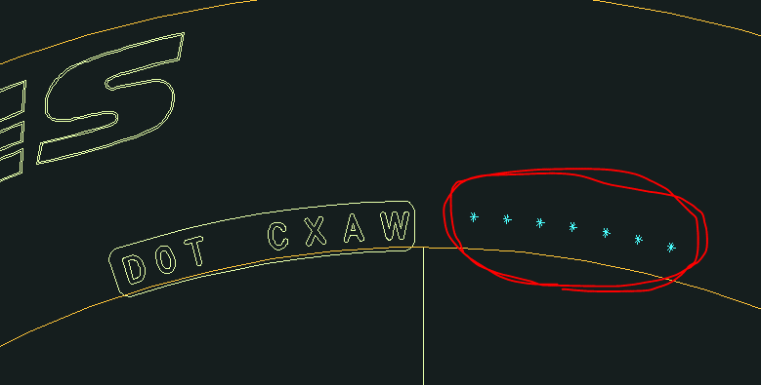
 | Serial
 | ・ | セリアル作成するとセリアル側、反セリアル側両方「*******」が出てくるが、反セリアル側(解説：上型用[Top]図面に対して下型用[Bottom]図面)は不要なので出ないようにしてほしい。
 | ・ | セリアルのオプションコードを入れる時、一文字づつ入力するのが手間なので一気に入れるようにしたい。

 | Platform
 | ・ | 自動で図面配置してくれないので、自動で配置してほしい。

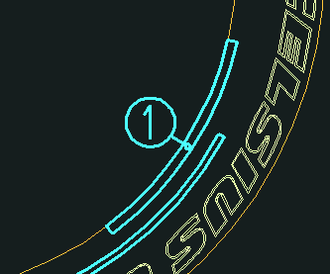
 | Labeling Detail ＆ Detail
 | ・ | 詳細化の風船&枠の線幅細くしてほしい。
 | ・ | DOTを詳細化する時に、セリアルプレートも一緒に詳細化される。別にしたい。
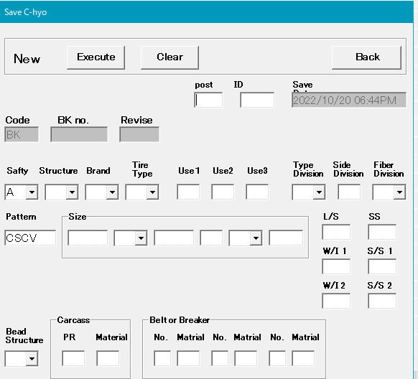
 | ・ | UTQGを詳細化する時に、3単語がバラバラになって詳細化される。セットなので１つにしてほしい。
 | ・ | SNIが小さくなるので通常の大きさにしてほしい。

 | Save
 | ・ | Frame Dataの情報を反映するか、こっちに入れたらFrameに入るかにして、入力工数省いてほしい。

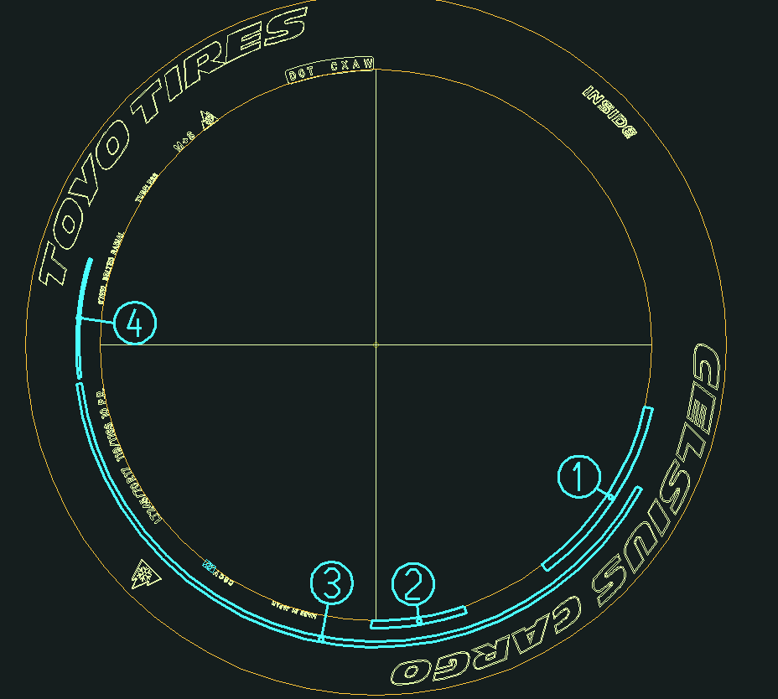
 | その他
 | ・ | 内側の円が被らないようにしてほしい。
 |  | ATBから引っ張ってくる線を変更したらできるのでは？
 | ・ | 外側の円も消えることがあるので改善できないか？（クラスの問題？）
 | ・ | 替えゴマ枠も消えたり、出てこないことがある。（クラスの問題？）
 | ・ | Safty warningのエラーが出やすい。（クラスの問題？）
 | ・ | 黒塗りメニューも使うことがあります。（C表メニューではなく、CADのメニューとしてある）
 |  | もし黒塗りメニューがC表用に簡易版がつけれるならお願いします。
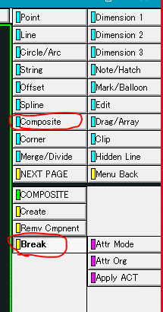
 |  | 黒塗り（セレーション）

 |  | TWIの数＆タイプ、Platform有無もTM・VH図面から自動判定してくれたら嬉しいが、
 |  | 今のATB、TM、VH図面だとできない？
 |  | 自動作図に期待。

2022 10 25 円弧配列メニュー追加要望
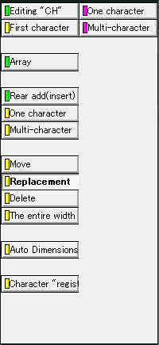
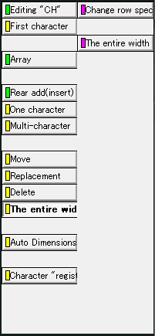
①
②
③
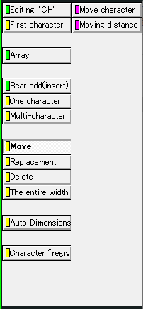
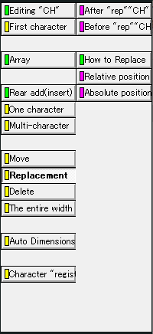
Move
Replacement
Delete
The entire width

25.Oct.2022
TOYO追加要望
(Editing "CH" 4項目)
・Move
・Replacement
・Delete
・The entire width

⑤
④

C表作成 DOT
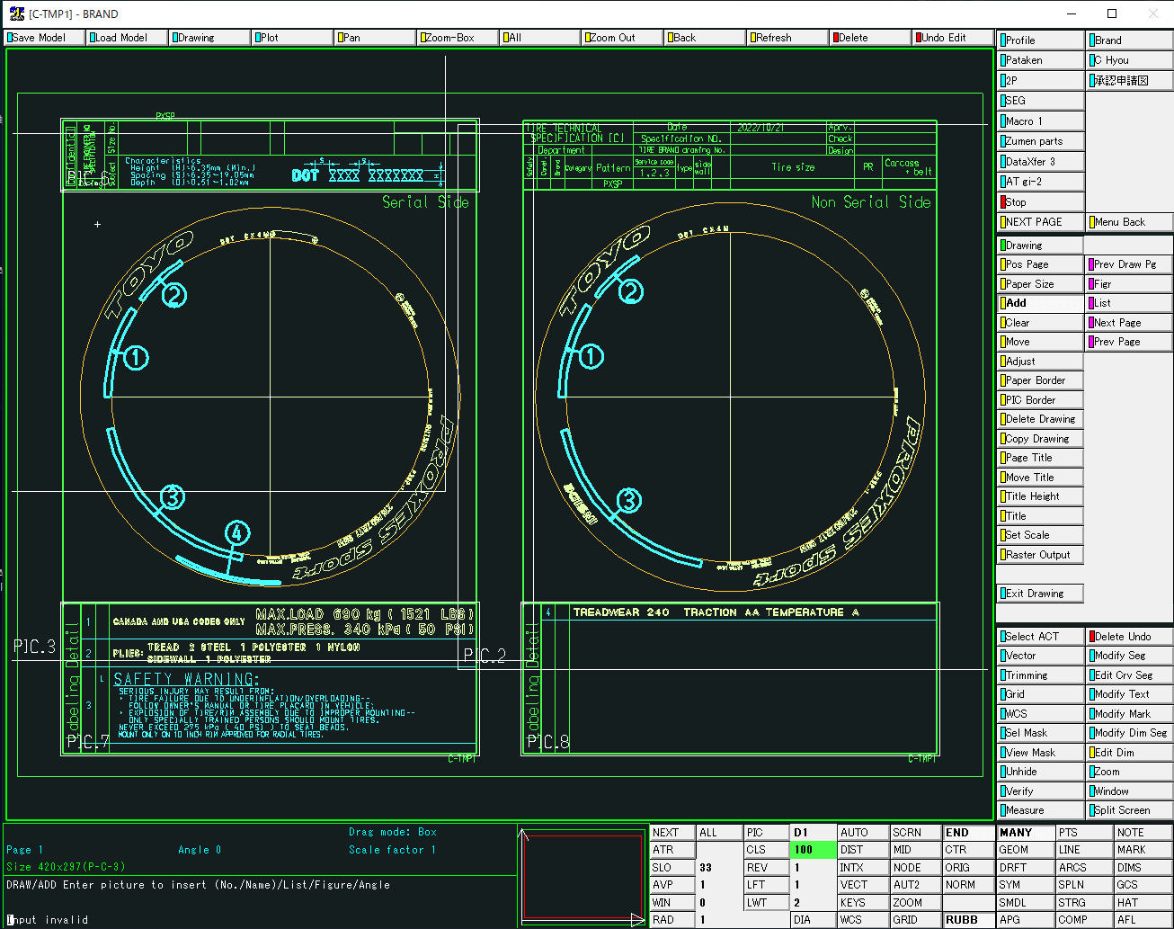
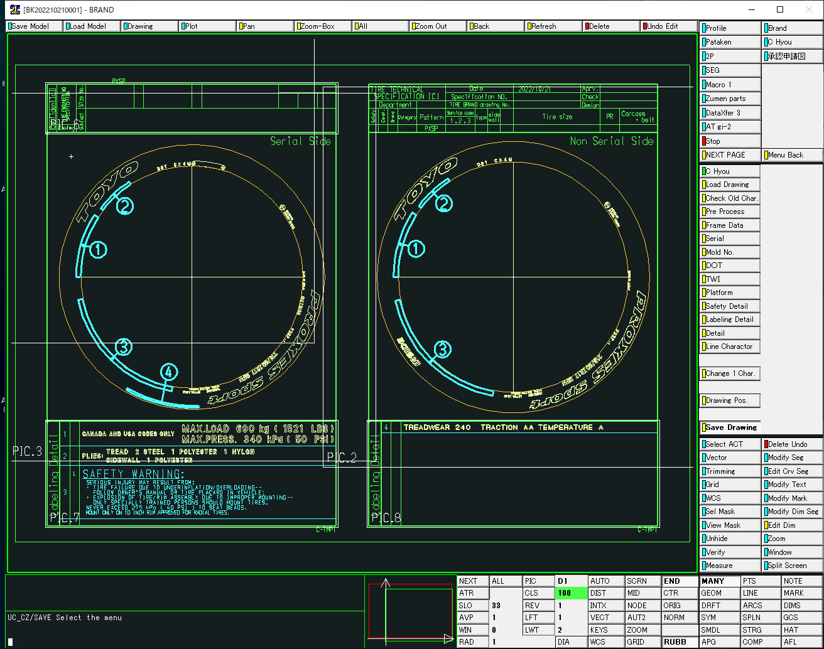
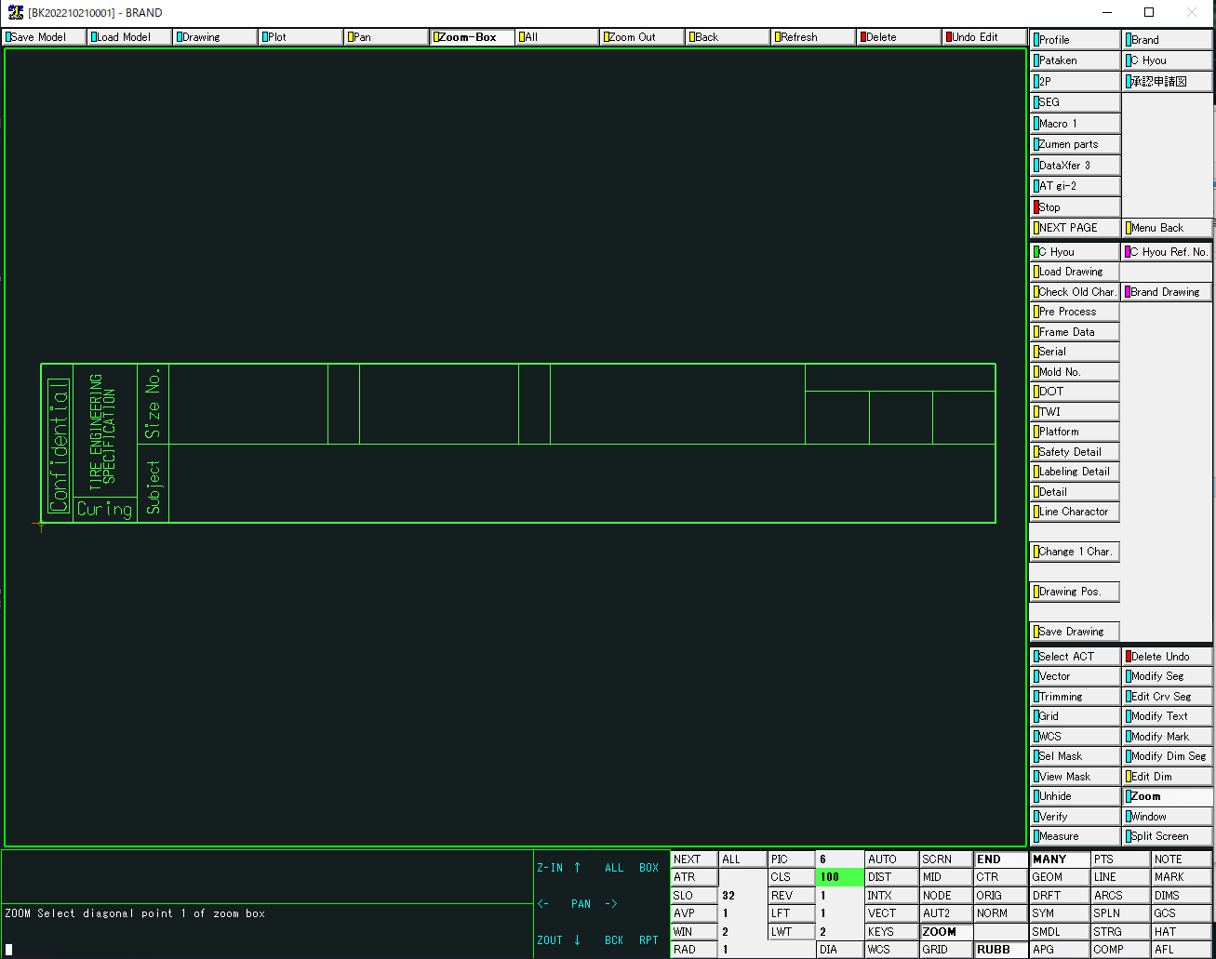
C表のDOT作成機能を実行するとサブモデル「P-SUB-C」から設定ファイルで指定したPIC（現行値PIC46）の絵をPIC6に複製する。
（DOT作成結果） | （サブモデル「P-SUB-C」）
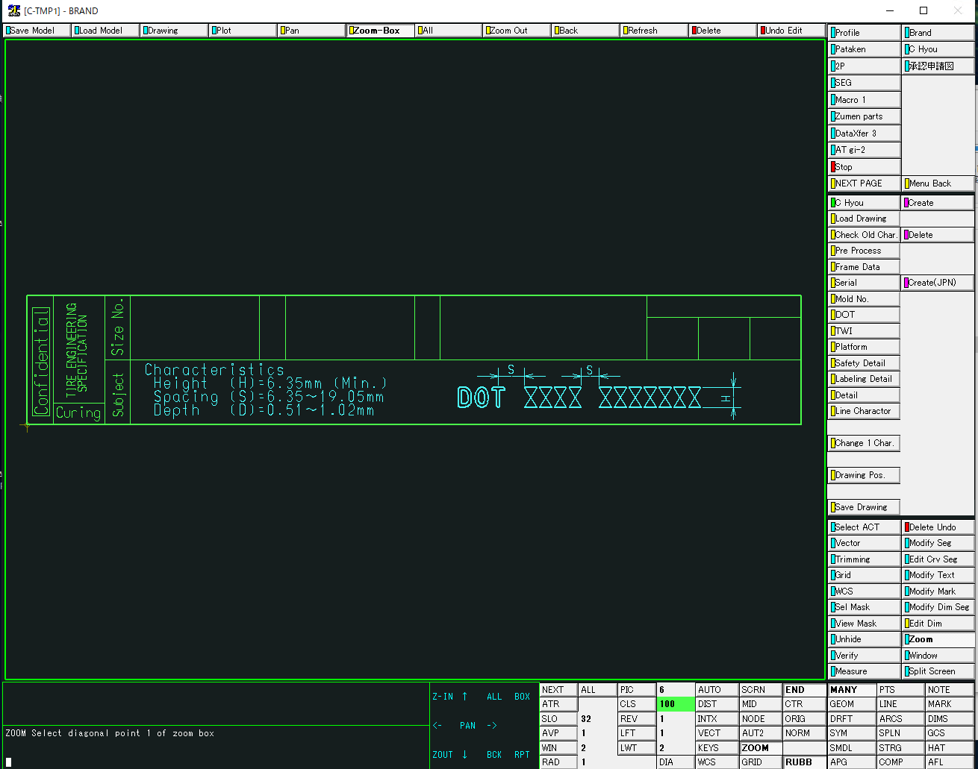
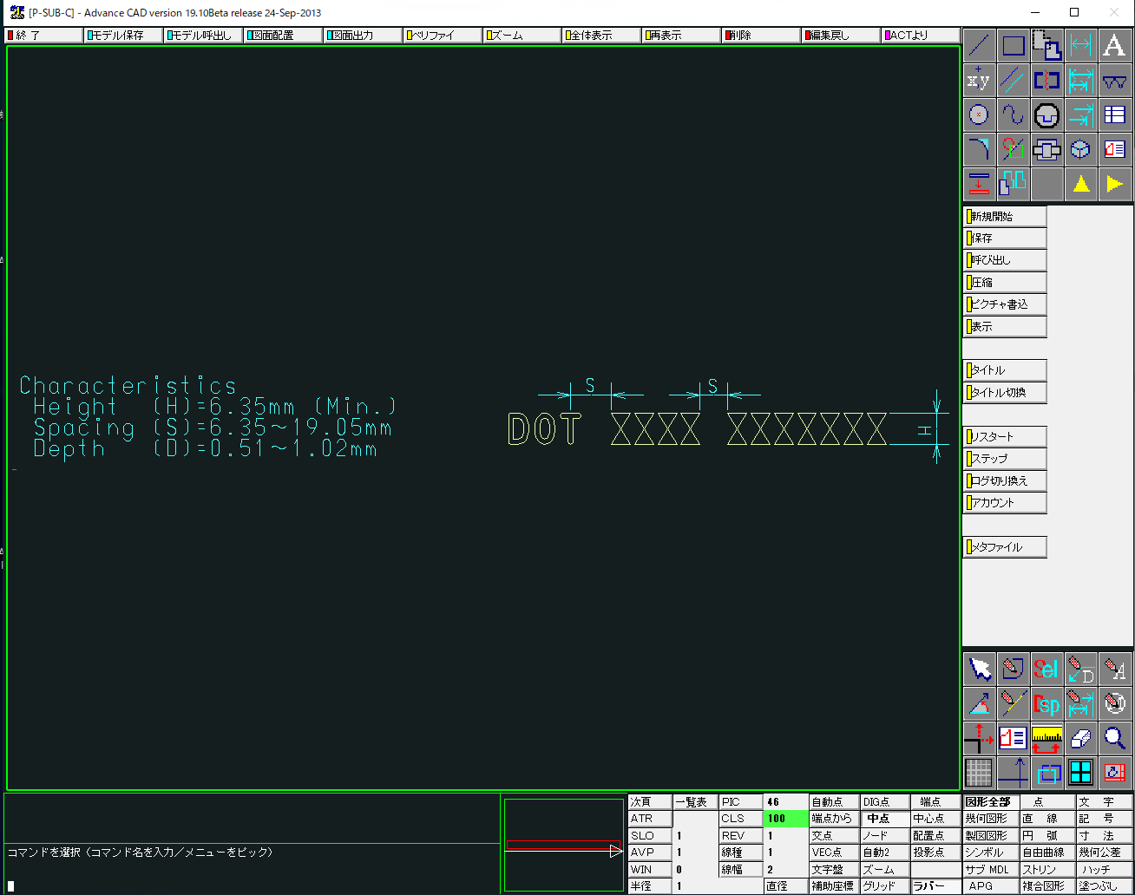

保存機能内のDOT削除処理はDOT作成機能で描いた絵を削除している。
（保存実行前）

2022 10 18 SCメニュー案
 | 基準 線・円 作成 |  | 文字列準備 |  |  | 円弧配置 |  |  | コード表作成 |  | 保存管理 |  |  | その他機能 |  | 刻印文字登録・呼出 | 編集文字登録・呼出
円弧配列
Arc Arrangement

Reference Line
Fixed form character
Baseline
②
Arc placement
Target "CH"
Code table
Title
④
Group
Base editing "CH"
Frame drawing
⑧
Editing "CH"
First character
Radial direction
Delete
Add editing "CH"
Additional character
Delete
Template
Template 1
Brand Balloon
DIA direction
Drawing "resist"
NEW
Relative position
Primitive "CH" "regist"
⑨
Before adding character
Reference Circle
Template 2
Template 3
Ⓑ
Create
⑤
Auto Dimensions
Plate
Ⓐ
Placement "modi"
Target "CH"
Ⓒ
Revision number
Primitive "CH" "search"
Delete
Editing "CH" "search"
Plate fixed
Plate PIC
Radial direction
modyfy
Brand Balloon
⑥
Editing "CH" "resist"
①
Placement PIC
DIA direction
Modify
Move
Auto Dimensions
Editing "CH" "search"
⑩
③
Move
Delete
⑦

Reference drawing
Lettering preparation
Arangement
Table drawing
Conservation management

 | （2022/10/18 SCメニュー案）

 |  | は提案させて頂く箇所を示します。

 | ① | 配置する「編集文字」の呼出を行います。（編集文字の編集は、「編集文字登録」グループ[右端のグループ]で行います。）
 |  | 本項以外のコマンドはあくまで編集文字を登録するための機能と捉えているため、⑧と分割しています。→関連質疑：No.72
 | ② | 「編集文字」の配置基準線を設定します。
 | ③ | 「文字列の準備」として配置する「編集文字」に対し、替え駒の配置・サイズ変更・移動を行います。 |  |  |  |  |  |  |  | （10/19追記）カスタムプロパティのショートカットとしてコマンドを用意する。
 | ④ | AT-B図面の「Title」情報はAutoCADのカスタムプロパティに設定する予定ですのでメニュー対象外としたいと考えております。
 | ⑤ | 「編集文字」のグループ化を行う為の、基準文字・追加文字・グループ化の相対距離を設定します。
 | ⑥ | グループ化する「編集文字」の風船番号の設定を行います。
 | ⑦ | グループ化後、図と重複する寸法がないように寸法線を引き直します。（現在は、手作業で修正している。）
 | ⑧ | 「刻印文字」の文字枠の設定を行います。
 | ⑨ | 「編集文字」の登録を配置し、ご提示の「One character」から「Additional character」(追加文字指定)と「Before adding character」(追加直前文字指定)に変更しております。
 |  | 「One character」を変更しているのは、「Additional character」と「Before adding character」が元々当該メニューのサブメニューの為です。→関連質疑：No.73
 | ⑩ | 「編集文字」の検索を行います。（グループ和名に合わせております。）

 |  | は、他に10/14時点で追加した箇所を示します。

 | Ⓐ | 替え駒を呼出（作成）します。
 | Ⓑ | 編集文字を円弧上に配置します。 |  |  | （10/19追記）Createボタンは不要。「Radial direction」または「DIA direction」完了時に配置基準線と円が決まっていれば、文字の配置を行うようにする。
 | Ⓒ | 円弧上に配置された文字の指定・径方向位置・主方向位置を変更します。

 | 以下は、10/17 TOYO様ご提示のメニューです。

 | 基準 線・円 作成 |  | 文字列準備 | 円弧配置 |  |  | コード表作成 | 保存管理 |  |  |  | その他機能 | 刻印文字登録・呼出 |  | 編集文字登録・呼出
円弧配列
Arc Arrangement

Reference Line
Fixed form character
Arc placement
Target "CH"
Code table
Delete
Title
Group
Primitive "CH" "resist"
Editing "CH" "resist"
Template
Template 1
Radial direction
Delete
Reference Circle
Template 2
DIA direction
Drawing "resist"
NEW
Primitive "CH" "search"
Template 3
Create
Delete
Revision number
Plate
Placement "modi"
Target "CH"
Radial direction
modyfy
Editing "CH"
First character
DIA direction
One character
Move
Brand Balloon
Auto Dimensions
Plate fixed
Delete
Character "resist"

Reference drawing
Lettering preparation
Arrangement
Table drawing
Conservation management

No6、No7
④_面積変動_カスタム仕様_REV03 10ページの【接地形状切出し図…接地形状が全部（ALL）のタイプ】の図

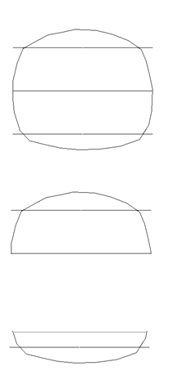

 | All…閉図形になっているストリング形状

 | One side…半円上ストリング形状

 | Bottom side…１／４円ストリング形状

No.18 バルーンについて
＜AutoCADとMechanicalでの機能の違い＞
AutoCADの注釈メニュー

引出線のみでバルーン
メニューがない

AutoCADMechanicalの注釈メニュー

引出線とは別にバルーンメニューがある

No19
FontNameとgm_nameの関係

刻印文字登録する際にFontName、FontCategory1、FontCategory2、Charactername1、Caractername2の項目を結合して、DB内ではgm_nameとして登録されています。
FontCategory1、FontCategory2、Charactername1、Caractername2を使用して一意の文字コードを作成しております。

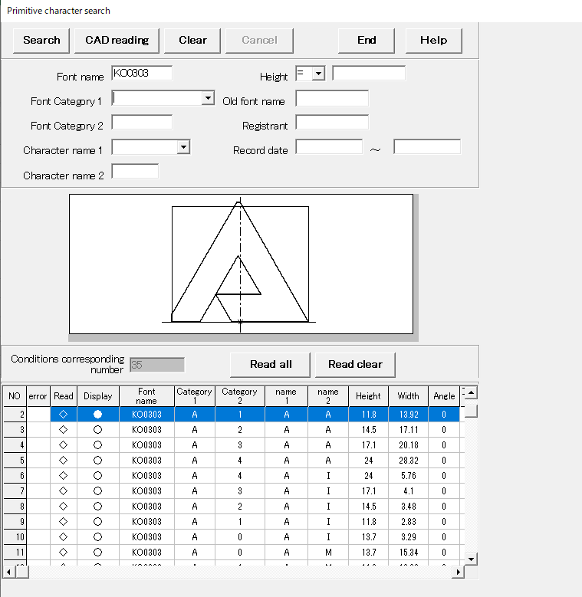

dbo_gz_kanri
flag_delete | id | no1 | no2 | comment | dep_name | entry_name | entry_date | gm_num | gm_name001 | gm_name002 | gm_name003 | gm_name004 | gm_name005 | gm_name006 | gm_name007 | gm_name008 | gm_name009 | gm_name010 | gm_name011 | gm_name012 | gm_name013 | gm_name014 | gm_name015 | gm_name016 | gm_name017 | gm_name018 | gm_name019 | gm_name020 | gm_name021 | gm_name022 | gm_name023 | gm_name024 | gm_name025 | gm_name026 | gm_name027 | gm_name028 | gm_name029 | gm_name030 | gm_name031 | gm_name032 | gm_name033 | gm_name034 | gm_name035 | gm_name036 | gm_name037 | gm_name038 | gm_name039 | gm_name040 | gm_name041 | gm_name042 | gm_name043 | gm_name044 | gm_name045 | gm_name046 | gm_name047 | gm_name048 | gm_name049 | gm_name050 | gm_name051 | gm_name052 | gm_name053 | gm_name054 | gm_name055 | gm_name056 | gm_name057 | gm_name058 | gm_name059 | gm_name060 | gm_name061 | gm_name062 | gm_name063
0 | KO | 303 | 0 | TRAMPIO(ベタ） | M | 5153 | 1997-06-04 | 35 | KO0303A0AA | KO0303A1AA | KO0303A2AA | KO0303A3AA | KO0303A4AA | KO0303A0AI | KO0303A1AI | KO0303A2AI | KO0303A3AI | KO0303A4AI | KO0303A0AM | KO0303A1AM | KO0303A2AM | KO0303A3AM | KO0303A4AM | KO0303A2AO | KO0303A0AO | KO0303A1AO | KO0303A3AO | KO0303A4AO | KO0303A0AP | KO0303A1AP | KO0303A2AP | KO0303A3AP | KO0303A4AP | KO0303A0AR | KO0303A1AR | KO0303A2AR | KO0303A3AR | KO0303A4AR | KO0303A0AT | KO0303A1AT | KO0303A2AT | KO0303A3AT | KO0303A4AT

No27
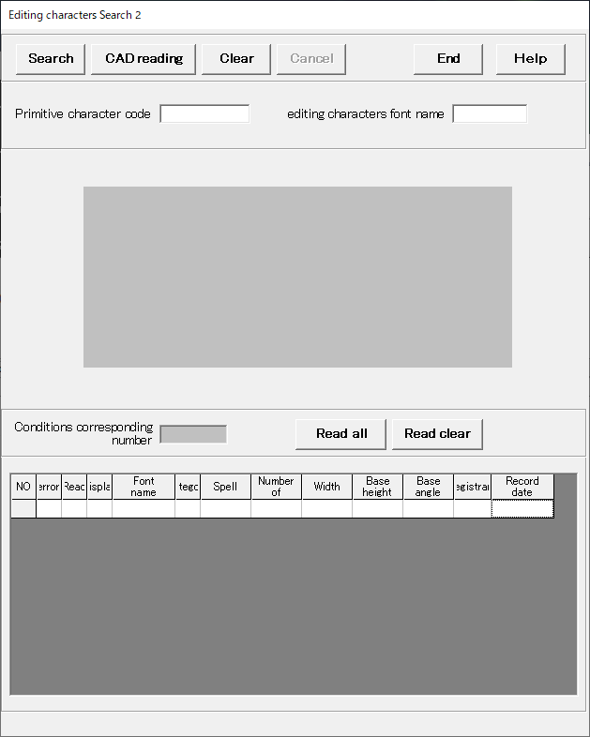

「SafetyWarning」のダイアログ
(A)=1
(B)=2
(C)=3
(D)=4
(E)=5
(F)=6
(G)=7
を入力した場合

<出力>
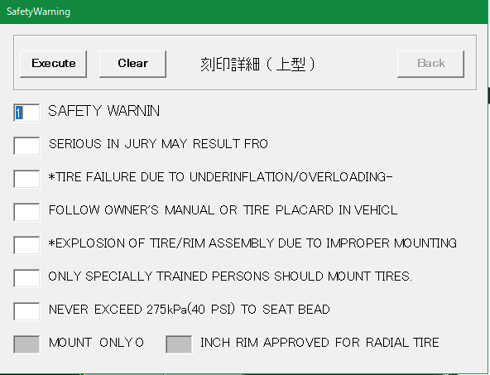
SAFETY WARNING
SERIOUS IN JULY MAY RESULT FORM:
*TYRE FAILURE DUE TO UNDERINFLATION/OVERLOADING--
FOLLOW OWNER'S MANUAL OR TIRE PLACARD IN VEHICLE:
*EXPLOSION OF TIRE/RIM ASSEMBLY DUE TO IMPROTER MOUNTING--
ONLY SPECIALLY TRAINED PERSONS SHOULD MOOUNT TIRES.
NEVER EXCEED 40 PSI(275KPA) TO SEAT BEADS.

(A)

(B)
(C)

(D)
(E)
(F)
<出力>
(G)
SAFETY WARNING
FOLLOW OWNER'S MANUAL OR TIRE PLACARD IN VEHICLE:
*EXPLOSION OF TIRE/RIM ASSEMBLY DUE TO IMPROTER MOUNTING--
SERIOUS IN JULY MAY RESULT FORM:
*TYRE FAILURE DUE TO UNDERINFLATION/OVERLOADING--
ONLY SPECIALLY TRAINED PERSONS SHOULD MOOUNT TIRES.
NEVER EXCEED 40 PSI(275KPA) TO SEAT BEADS.
(H)

(A)=1
(B)=4
(C)=5
(D)=2
(E)=3
(F)=6
(G)=7
を入力した場合

No41
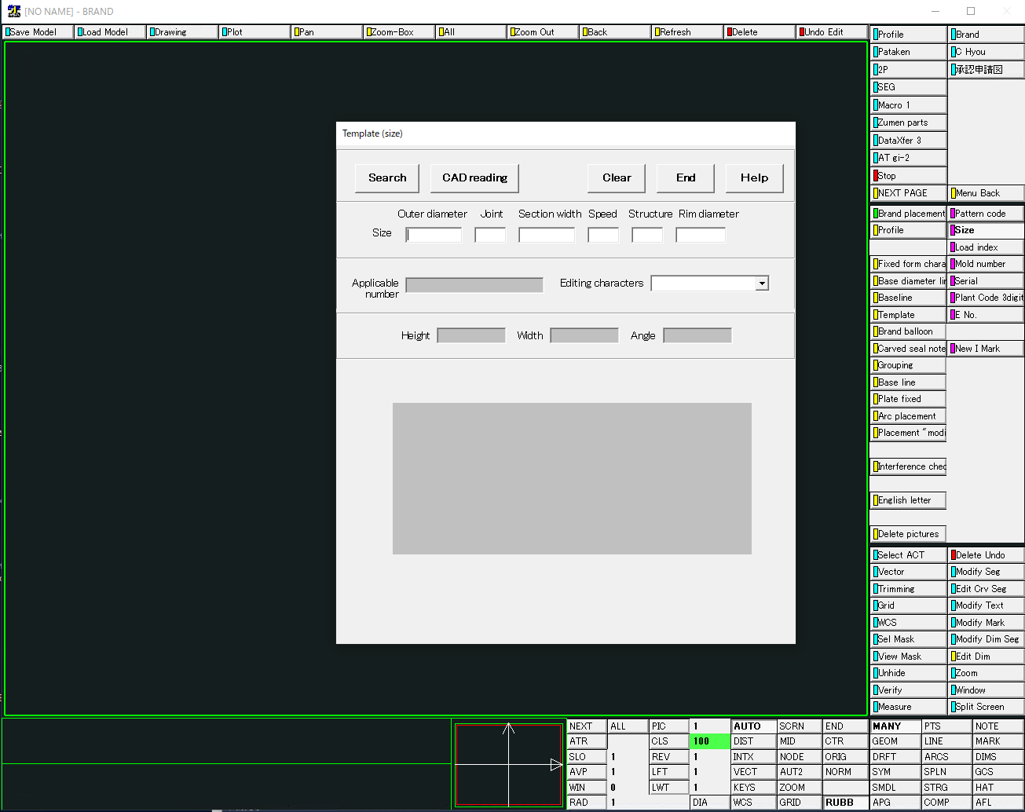
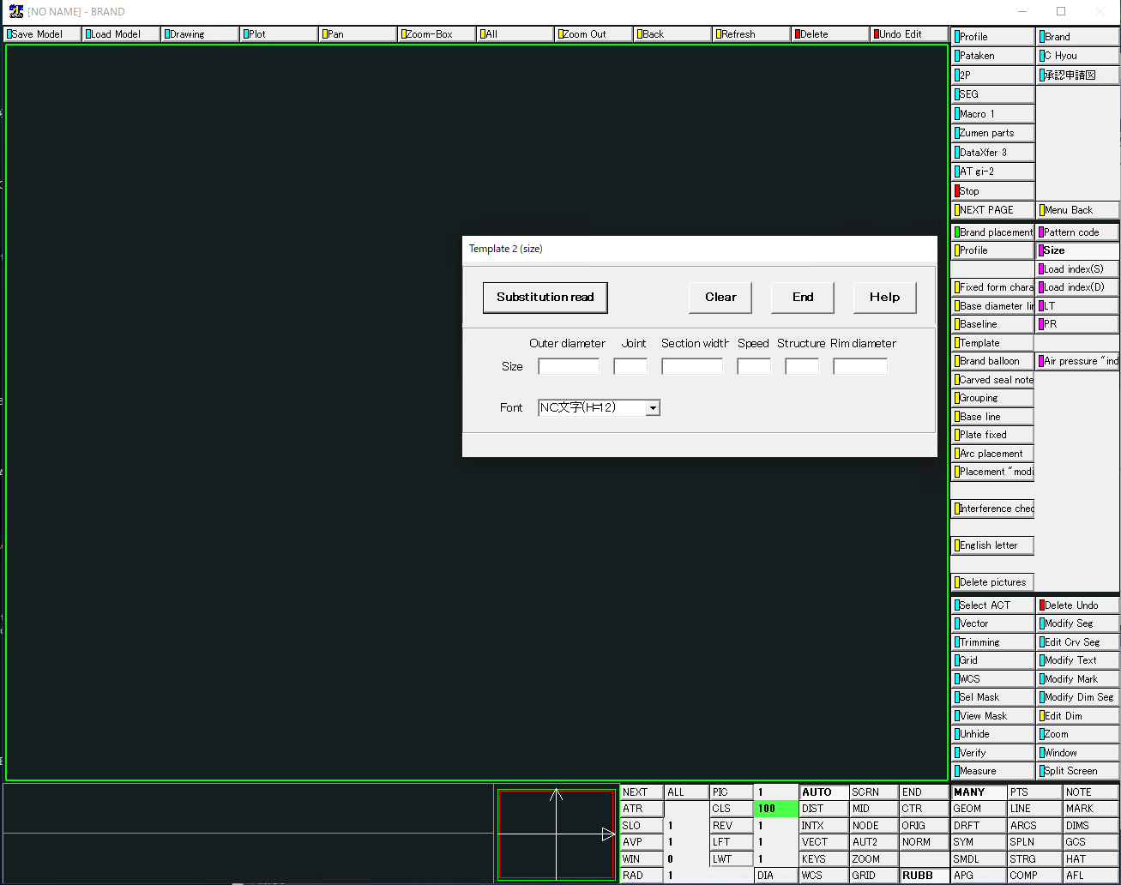

No.47 49
＜質疑No.47＞
（A)円弧配列、C表作成を連続実行するコマンドを1つ |  |  | (B)円弧配列を自動で行うコマンド＋C表作成を自動で行うコマンドの計2つのコマンド
ATB図面C表自動作図コマンド実行
ATB図面自動作図コマンド実行
C表自動作図コマンド実行

円弧配列機能
円弧配列機能
C表作成機能

C表作成機能
終了
終了

終了

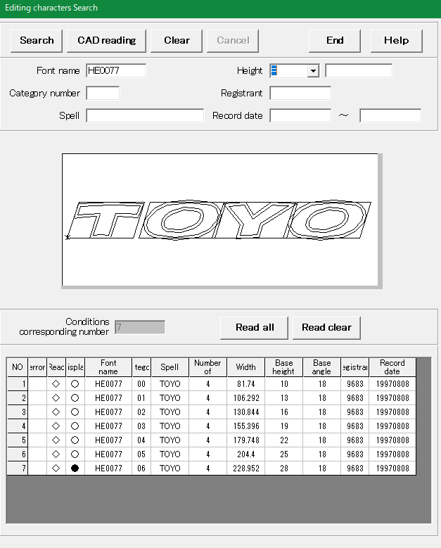
＜質疑No.49＞
（例）編集文字検索の場合
 |  | 赤枠の検索条件だけでは、検索結果（緑枠）が複数ある。
 |  | 自動化の場合は「Height」等の青枠内の情報を使用して検索結果を一つに絞り込む必要がある。

 | 作図に必要な情報は全て、事前に決定済みにする。（TOYO）

No.52 53 55
＜質疑No.52 53＞

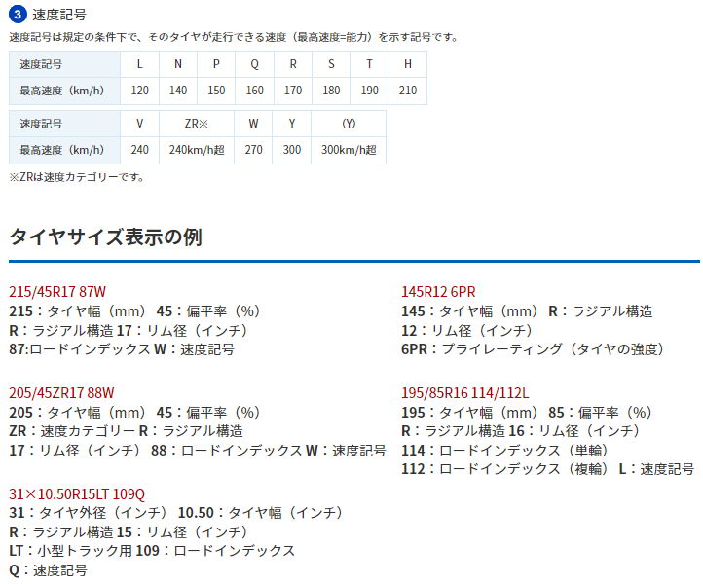
 | TEMPLATE2サイズ画面
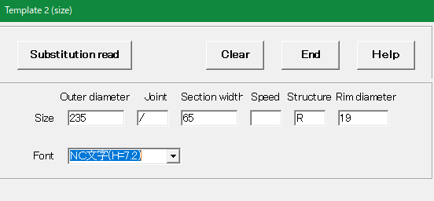

質疑No.xx

 | TEMPLATE2 LoadIndex(S) | TEMPLATE2 LoadIndex(D)・・・単輪と複輪
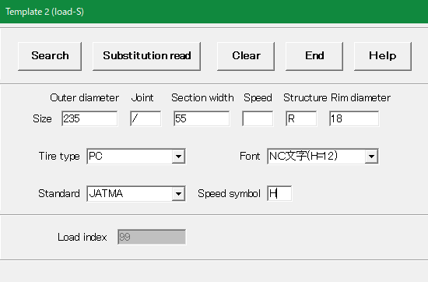
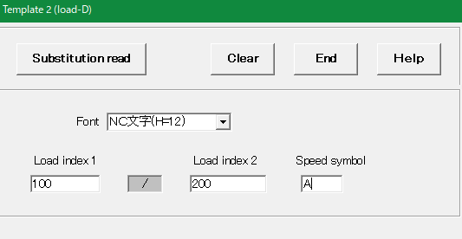

質疑No.xx

＜質疑No.55＞
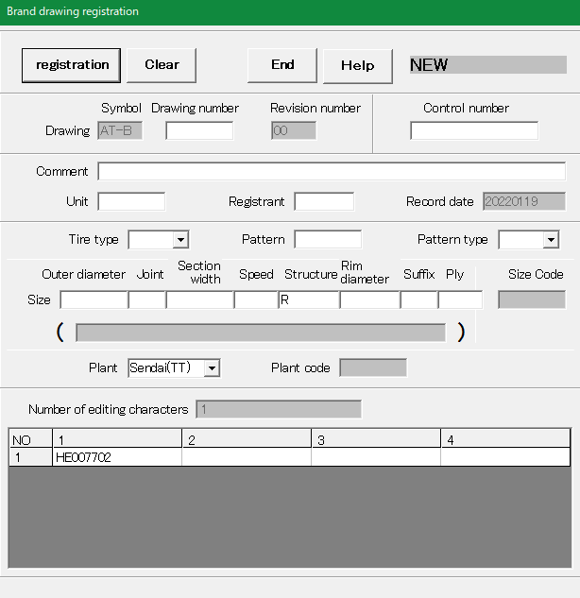

ロードインデックスと速度記号を入力？

No.58 59

＜質疑No.58＞
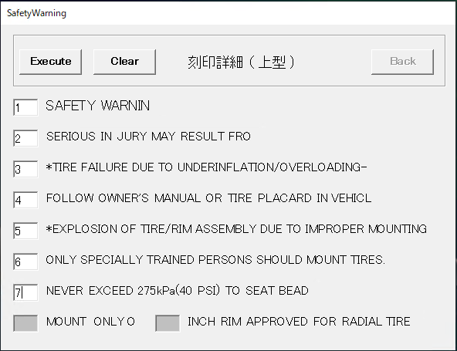
処理内で意図的に数字を英字に変換している

実行結果

 |  | 番号を変えても右側の文字列の並びは変わらない。番号のみが変わる。正しい動作の確認頂く

 | 2022-11-25
 | INCH～にチェックを入れる時はある
 | なので、記載するかどうかのチェックだけで良い
 | １～８の番号の部分は不要

＜質疑No.59＞
円周上の矢印マーク |  |  | 矢印マークの編集文字PIC
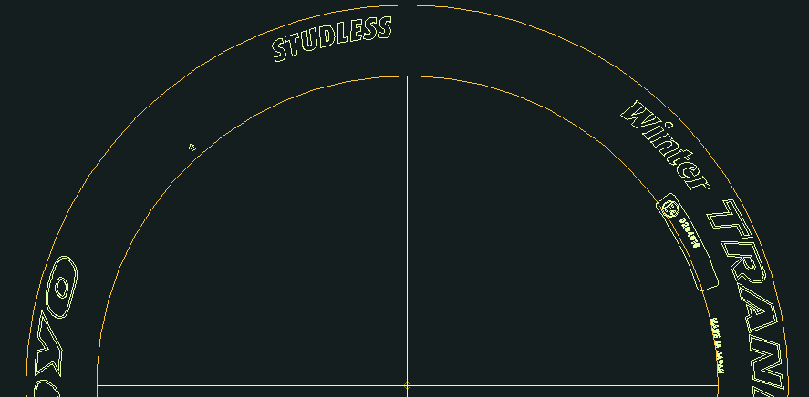
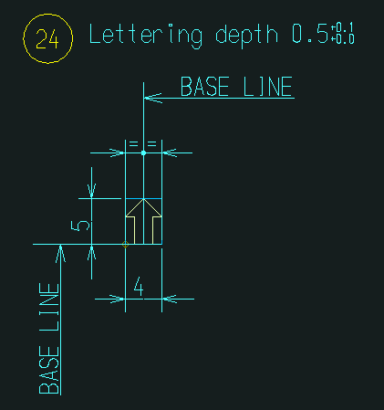

この番号で矢印マークが存在するかをチェックしている。

No.61 FrameDataコマンド入力値一覧
10.Nov.2022 TOYO 記入：
第2ステップとしての自動作図化では、リストなどから自動転記を希望します。
黄色ハッチ以外の備考に書いてる分は現状の作業方法を参考として記載しています。

 |  |  |  |  |  | :備考欄、黄色網掛け部は、AT-B図面が情報を持っている部分。

項目 | 概要 | 入力例 | AT-B図面登録時の入力 | AT-B図面登録以外で入力 | 備考
[Modlename] | ファイル名 | C-TMP1 | ー | ー | 自動採番
[Pagetitlle001] |  | C-TMP1 | ー | ー | 自動採番
publication post | 発行部署 |  |  |  | 記入無
[YYYY]/[MM]/[DD] | 日付 | 2022/02/01 | ー | ー | 自動表示
production standard No | R-P/C番号（生産用C表番号） | R-P/C-23131 |  |  | 手入力→自動採番化希望
labeling Draw No | AT-B図面番号 | AT-B-17185-00 | モデルタイトル 「4 Figure number」 | 【C表作成】AT-B図面呼び出し時 | 自動表示
Mold Draw No. | TM図面番号 | TM-18518-00 | モデルタイトル 「7 Mold No.」 |  | 手入力→自動化希望
[Pagetitlle007] |  |  | ー | ー | ↑とリンク
TWI | TWI |  |  | 【C表作成】TWIコマンド使用時 | TWI作成メニューとリンク。手入力は無。
[Pagetitlle009] |  |  | ー | ー | ↑と同じ
Carcass+Breaker | 構造の状態 （プライ数＋ベルト数＋キャップ数） | 2P+2B+2C |  |  | 手入力
[Creator] | AT-B図面制作者名 | WADA | モデルタイトル 「101 Creator」 |  | 手入力
[examination1] | AT-B図面チェック担当者名 | SAKAMOTO | モデルタイトル 「102 examination1」 |  | 手入力
[Approval] | AT-B図面承認者名 | KAWAKAMI | モデルタイトル 「105 Approval」 |  | 手入力
safe | 安全コード | A |  |  | 手入力
structure | 構造 | R | 登録画面「Structure」 |  | 手入力
Brand | ブランド |  |  |  | 手入力
Tire Type | タイヤ種類 | LT | 登録画面「Tire Type」 |  | 手入力
[Modelmaintitle] | モデルタイトル（＝パターン？） | CSCV | モデルタイトル「201 Model maint title」 |  | 手入力 ATB図面にあり。データとして取れるかは不明
Use1 | 用途1 | ES |  |  | 手入力
Use2 | 用途2 |  |  |  | 手入力
Use3 | 用途3 | X1 |  |  | 手入力
type division | タイヤ区分 「チューブタイプタイヤ」or「チューブレスタイヤ（TL)」 | TL |  |  | 手入力
side division | サイド区分 |  | モデルタイトル「6 Side Category」？ |  | 手入力
faiber division | 繊維区分 |  |  |  | 手入力
size | タイヤのサイズ | LT245/70R17 119S | モデルタイトル「1 Size」（「Tire Type」の記入が図面あり）、 登録画面「Tire Type」＋「Size」 | 【円弧配列】Template2「Size」コマンド | 手入力 ATB図面にあり。データとして取れるかは不明
ply | プライ |  |  |  | 手入力
bead structure | ビード構造 | S |  |  | 手入力
Carcass ply number | カーカスプライ枚数 | 02 |  |  | 手入力
carcass material | カーカス素材 | PF |  |  | 手入力
belt number1 | ベルト枚数1 | 2 |  |  | 手入力
belt material1 | ベルト材質1 | WF |  |  | 手入力
belt number2 | ベルト枚数2 | 2 |  |  | 手入力
belt material2 | ベルト材質2 | FH |  |  | 手入力
belt number3 | ベルト枚数3 |  |  |  | 手入力
belt material3 | ベルト材質3 |  |  |  | 手入力
[Pagetitlle001] | ページタイトル1の内容 |  | ー | ー
[Pagetitlle002] | ページタイトル2の内容 |  | ー | ー
[Pagetitlle003] | ページタイトル3の内容 |  | ー | ー
[Pagetitlle004] | ページタイトル4の内容 |  | ー | ー
[Pagetitlle005] | ページタイトル5の内容 |  | ー | ー
[Pagetitlle006] | ページタイトル6の内容 |  | ー | ー
[Pagetitlle007] | ページタイトル7の内容 |  | ー | ー
[Pagetitlle008] | ページタイトル8の内容 |  | ー | ー
[Pagetitlle009] | ページタイトル9の内容 |  | ー | ー
[Pagetitlle010] | ページタイトル10の内容 |  | ー | ー
[Pagetitlle011] | ページタイトル11の内容 |  | ー | ー
[Pagetitlle012] | ページタイトル12の内容 |  | ー | ー
[Pagetitlle019] | ページタイトル19の内容 |  | ー | ー

No.67
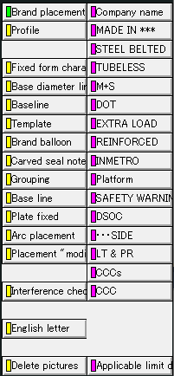
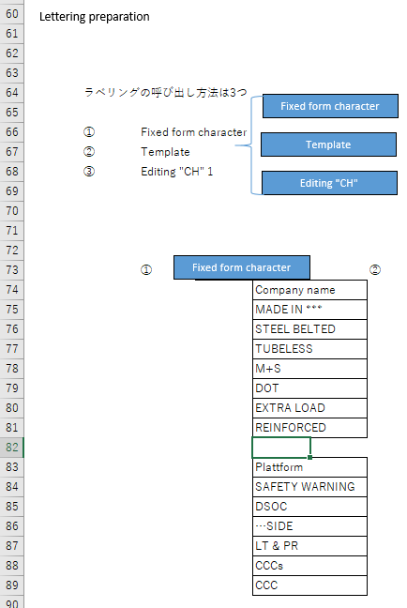
AdvanceCADメニュー | 220922_円弧配列メニューTOYO案.xlsx

No.82 83
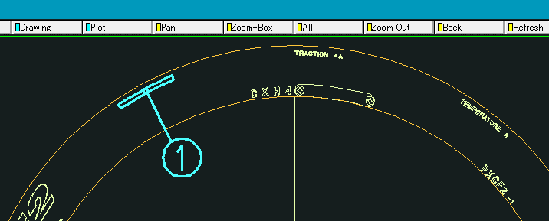
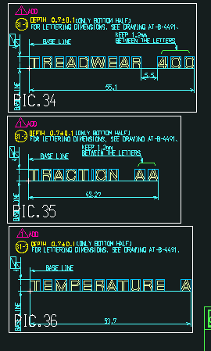
質疑表No.
No.82 | UTQG |  |  |  | AT-B-11895-01参考
 |  |  |  |  |  | このパターンは認識されます。

拾われません

手でコピーしています。

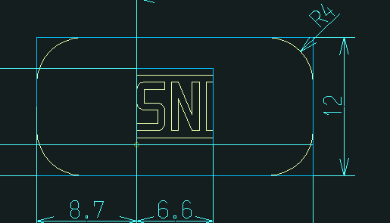
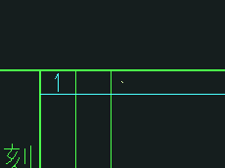
No.83 | SNI | ↓SNIマークは下図の様なマークです。 | AT-B-16089-02参考
 |  |  |  | 詳細化すると極小になります。



 | SAFETY WARNING
 |  | 古い図面やLT系の図面で出やすいです。
 |  | TOYOで詳細を確認してから連絡させていただきたいと考えております。

メニュー案
 | 基準 線・円 作成 |  | 文字列準備 |  | 円弧配置 |  |  | コード表作成 | 保存管理 |  | 文字登録／呼出 | その他機能
円弧配列
Arc Arrangement

Reference Line
Fixed form character
Place
Plate PIC
Placement PIC
Arc placement
Target "CH"
Radial direction
Code table
Drawing "resist"
NEW
Primitive "CH"
Frame drawing
Group
Base editing "CH"
Add editing "CH"
Delete
Template
Template 1
DIA direction
Delete
Revision number
Character "regist"
Character search
Relative position
Template 2
Modify
Create
modyfy
Reference Circle
Editing "CH"
Template 3
Move
Editing "CH"
First character
Brand Balloon
Plate
Placement "modi"
Target "CH"
Additional character
Before adding character
Delete
Brand Balloon
Radial direction
DIA direction
Auto Dimensions
Move
Character "regist"
Delete
Reference drawing
Lettering preparation
Plate fixed
Arangement
Table drawing
Conservation management
Character regist

SCで追加の必要があると考えている機能。
「Brand Balloon」はグループ化用のもので、元々あるバルーンを消して新たに作成している。
追加でご連絡頂いた機能
SCで追加の必要があると考えている機能
 |  | は追加メニューを示す。
追加でご連絡頂いた機能

 | 以下は、元のメニューです。

 | 基準 線・円 作成 |  | 文字列準備 | 円弧配置 |  | コード表作成 | 保存管理 |  |  | その他機能
円弧配列
Arc Arrangement

Reference Line
Fixed form character
Arc placement
Target "CH"
Code table
Drawing "resist"
NEW
Group
Delete
Template
Template 1
Radial direction
Delete
Revision number
Reference Circle
Template 2
DIA direction
modyfy
Editing "CH"
Template 3
Placement "modi"
Move
Delete
Brand Balloon
Reference drawing
Lettering preparation
Arangement
Delete
Table drawing
Conservation management

